상품제안서
에나멜 리본 파우치 - 3종 [PH124] | 상품코드: F29860

 |  |  |  |  |  |  | 02-412-0044 | www.easy1.co.kr
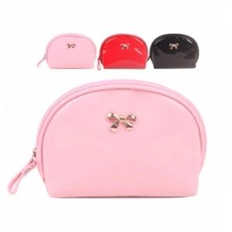

【상세/제작정보】

【인쇄/포장옵션】 | / OPP(비닐)

【공급단가】 | 수량 | 300~ | 500~ | 1,000~ | 3,000~ | 5,000~
*VAT별도 | 단가 | 1,310원 | 1,290원 | 1,260원 | 1,220원 | 1,200원

【상품 URL】 | https://dev.easy1.co.kr:443/src/goods_detail.php?gdno=29860

